对账
订单号 | 入住日期 | 离店日期 | 应收 |  |  |  | ,
999225152562156 | 2023-07-17 | 2023-07-19 | 690 | 690 | 202307061547130076 | 0 | ,202307061547130076 | #N/A | 7.6
999225395908859 | 2023-07-18 | 2023-07-19 | 610.4 | 610.4 | 202307172139460076 | 0 | ,202307172139460076 | #N/A | 7.17
999225410198587 | 2023-07-18 | 2023-07-19 | 924 | 924 | 202307181459240021 | 0 | ,202307181459240021 | #N/A | 7.18
999225414438944 | 2023-07-18 | 2023-07-19 | 832.5 | 832.5 | 202307181753200076 | 0 | ,202307181753200076 | #N/A | 7.18
999225417469884 | 2023-07-18 | 2023-07-19 | 360.5 | 360.5 | 202307182016130068 | 0 | ,202307182016130068 | #N/A | 7.18

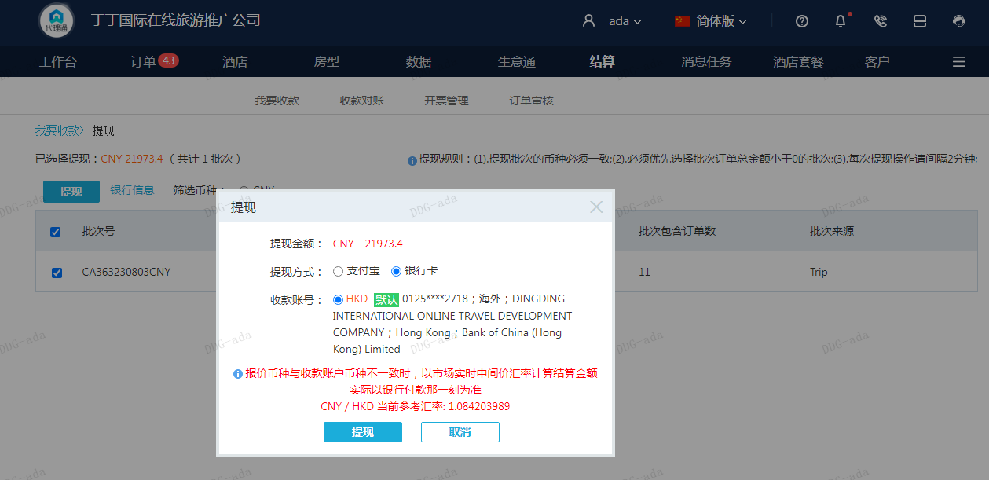
 |  |  | 21973.4
 |  |  | CNY 21973.4

A230803091852911 | 18556 | 20118.49
房集：i230803092254 | 3417.4 | 3705.16
CNY / HKD 当前参考汇率: 1.084203989 | 21973.4 | 23823.65
总计：21973.4 CNY/ 23823.65 HKD

